Início
DISC - INÍCIO

INSTRUÇÕES
QUESTIONÁRIO
GRÁFICO

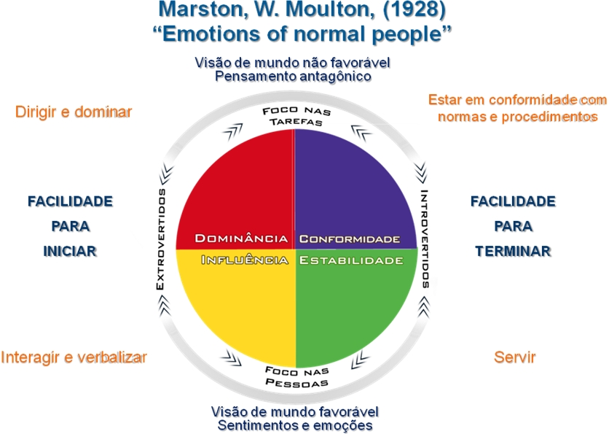

DOMINANTE
CONDECENDENTE

INFLUENTE
ESTÁVEL

Gráfico
DISC - GRÁFICO

Nome: | 0
Perfil Comportamental
Dominante | 0
Influente | 0
Estável | 0
Condescendente | 0
 | Dominante | Influente | Estável | Condescendente

 | D - Domínio | I - Influente | S – Estabilidade | C - Cumprimento
DESCRIÇÃO: | Aventureiro | Encantador | Amável | Exato
 | Competitivo | Confidente | Amigável | Analítico
 | Ousado | Convincente | Sabe escutar | Consciente
 | Decidido | Entusiasta | Paciente | Cortês
 | Direto | Inspirador | Descontraído | Diplomático
 | Inovador | Otimista | Sincero | Procura realizações
 | Persistente | Persuasivo | Estável | Padrões altos
 | Resolve problemas | Popular | Consciente | Maduro
 | Foco nos resultados | Sociável | Jogador de equipe | Paciente
 | Com iniciativa | Confiante | Compreensivo | Preciso
VALOR NA EQUIPE: | Coordenador | Otimista e entusiasta | Joga em equipe | Mantém padrões altos
 | Previdente | Criativo, resolve conflitos | Trabalha para um líder e por uma causa | Consciente e consistente
 | Voltado para o desafio | Motiva os demais a alcançar seus objetivos | Paciente e enérgico | Define, esclarece, obtém a informação e a põe à prova
 | Tem iniciativa | Joga em equipe | Lógico, analisa | Objetivo “estar ancorado na realidade”
 | Inovador | Negocia conflitos | Orientado para o serviço | Compreensivo, resolve problemas
AMBIENTE IDEAL: | Livre de controle, supervisão e detalhes | Contato constante com as pessoas | Ambiente estável e previsível | Onde é necessário pensamento crítico
 | Um ambiente inovador e direcionado para o futuro | Livre de controle e detalhes | Ambiente que lhe permita mudar | Cargo técnico ou em uma área especializada
 | Debate para expressar idéias e pontos de vista | Liberdade de movimento | Relações de trabalho duradouras | Relação estreita com um grupo pequeno
 | Um trabalho que não seja rotineiro | Debate para ouvir idéias | Pouco conflito entre as pessoas | Ambiente de trabalho familiar
 | Trabalho com desafios e oportunidades | Supervisor democrático com o quem se associar | Liberdade de normas de restrição | Escritório ou área de trabalho privada
SOB PRESSÃO | Exigente | Se auto-promove | Reservado | Pessimista
 | Nervoso | Muito otimista | Despreocupado | Difícil de agradar
 | Agressivo | Falante | Indeciso | Meticuloso
 | Egoísta | Pouco realista | Inflexível | Muito crítico
LIMITAÇÕES POSSÍVEIS: | Aproveita-se de sua posição | Desatento para os detalhes | Cede, evita controvérsia | Defensivo às críticas
 | Exigências muito altas | Pouco realista ao avaliar as pessoas | Dificuldade em estabelecer prioridades | Se apega aos detalhes
 | Falta de tato e diplomacia | Confia indiscriminadamente nas pessoas | Não gosta de mudanças repentinas | Muito intenso em determinadas situações
 | Atribui-se muitas coisas e de forma apressada | Não ouve em todas as ocasiões | Dificuldade para lidar com diversas situações | Parece distante e frio
Emoção Alta | Coragem | Otimismo | Não Demonstra | Medo

